Hoja 1
Ej 1
En un nuevo planeta ubicado a varios millones de kilómetros, investigadores descubrieron que el clima durante un día depende exclusivamente del estado del clima el día anterior. Para expresar esto, realizaron el siguiente gráfico donde se explicitan las probabilidades de pasar de un estado al siguiente:
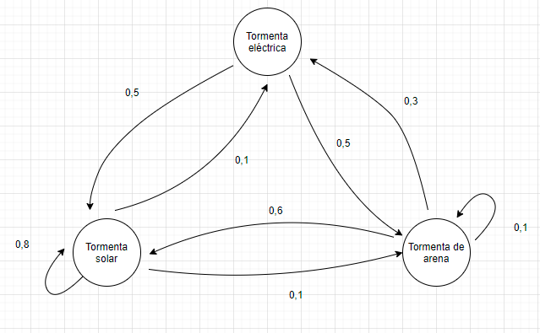

Si el día de hoy es lunes y hay tormenta solar. ¿Qué probabilidad habrá de que el miércoles haya tormenta de arena?

Qué se obtiene luego de elevar la matriz de tansición a un número suficientemente elevado? Qué finalidad tiene esa matríz?
Siempre se va a conseguir encontrar esa matríz? En qué casos no se consigue?

Ej 2
Para la primera estación de carga eléctrica de la Ciudad de Bs As, el equipo técnico del Gobernador de la Ciudad desea saber si es conveniente poner una o dos estaciones de carga. Para ello, sabe que llegan en promedio 10 autos por hora y estos se cargan en un promedio de 5 minutos cada uno.
Para esto, parte de la base de que la probabilidad de que no haya nadie en cualquier momento, no puede ser menor que 30%. Y además, el largo de la fila no puede superar los 4 clientes.

Qué supuestos debemos considerar para utilizar el modelo de filas de espera?

Ej 3
Llegan clientes a una verdulería en un promedio de 6 clientes/hora la cual tiene una capacidad de despacho de 5 clientes/hora. Simule por 10 corridas la evolución del sistema e indique la mayor cantidad de clientes que estarán en espera.
Para generar los números aleatorios de las llegadas, utilice su los dígitos de su DNI en orden (si alguno es 0, usar 0,01). Para los últimos dígitos, puede usar los últimos de su legajo
Para generar los números aleatorios de las salidas, utilice los dígitos de su legajo en orden (si alguno es 0, usar 0,01). Para los últimos dígitos, puede usar los últimos de su DNI
Ejemplo: si mi DNI es 30729026 y mi legajo es 1405056, los números aleatorios van a ser:
0.3
0.01
0.7
0.2
0.9
0.02
0.2
0.6
0.5 | Anteúltimo nro de mi legajo
0.6 | Último número de mi legajo

Qué modelo utilizaría para estudiar un problema una empresa en el que se debe?: Comprar una máquina del exterior (siendo que la empresa nunca hizo una importación) Ensamblarla (siendo que la empresa no tiene el know how para hacerlo) Realizar las pruebas de funcionamiento Enviarla al cliente final Justificar la respuesta

Ej 4
Dada la siguiente tabla de precendencias, dibujar la red del proyecto
Tarea | Precedente
A | -
B | -
C | -
D | -
E | A, B
F | B
G | C
H | D

Pregunta teórica
Qué ventajas tiene utilizar un calendario a fecha tardía por sobre utilizar un calendario a fecha temprana? Por qué es importante estudiar ambos? Se podría ejecutar un proyecto que no sea ni a fecha temprana ni a fecha tardía?

Solución
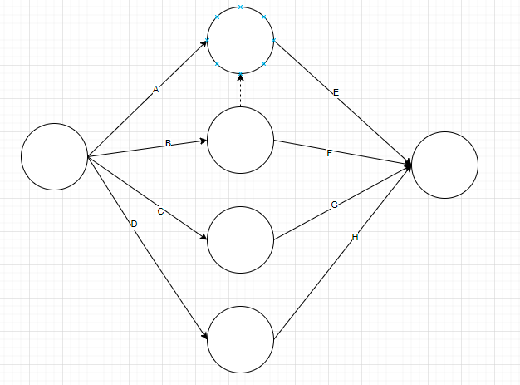
Ej 1 | TE | TS | TA | Ej 2 | Lambda | 10.00 | Clientes/hora |  |  | Ej 3
TE | 0 | 0.5 | 0.5 |  | Mu | 12.00 | Clientes/hora
TS | 0.1 | 0.8 | 0.1 |  | Ro | 0.83 |  |  |  |  | N iteración | N aleatorios | Lambda | T entre llegadas | T llegada | Estado del servidor | W | L | Wq | Lq | N aleatorios | Mu | T servicio | T salida
TA | 0.3 | 0.6 | 0.1 |  | Po | 0.17 |  |  |  |  | 1 | 0.3977951688 | 6 | 9.218180574 | 9.218180574 | 0 | 9.033226517 | 1 | 0 | 0 | 0.4710604372 | 5 | 9.033226517 | 18.25140709
 |  |  |  |  | Lq | 4.17 | Clientes |  |  |  | 2 | 0.868671519 | 6 | 1.40790224 | 10.62608281 | 1 | 10.01261785 | 2 | 7.625324277 | 1 | 0.819598141 | 5 | 2.38729357 | 20.63870066
 |  |  |  |  | L | 5.00 | Clientes |  |  |  | 3 | 0.7206129964 | 6 | 3.276530453 | 13.90261327 | 1 | 8.855080044 | 3 | 6.736087394 | 2 | 0.8381294456 | 5 | 2.118992649 | 22.75769331
 | 0.2 | 0.7 | 0.1 |  | Wq | 0.42 | Horas | 25 | Minutos |  | 4 | 0.1149818212 | 6 | 21.62981239 | 35.53242566 | 0 | 20.26802407 | 0 | 0 | 0 | 0.1847037653 | 5 | 20.26802407 | 55.80044973
 | 0.11 | 0.75 | 0.14 |  | W | 0.50 | Horas | 30 | Minutos |  | 5 | 0.5169538218 | 6 | 6.598017281 | 42.13044294 | 1 | 70.85555336 | 2 | 13.67000679 | 1 | 0.008518949754 | 5 | 57.18554657 | 112.9859963
 | 0.09 | 0.69 | 0.22 |  | Pw | 0.83 |  |  |  |  | 6 | 0.6318505434 | 6 | 4.591023947 | 46.72146689 | 1 | 77.24075621 | 3 | 66.26452941 | 2 | 0.4006425817 | 5 | 10.9762268 | 123.9622231
 |  |  |  |  |  |  |  |  |  |  | 7 | 0.5831304643 | 6 | 5.393443367 | 52.11491026 | 1 | 97.16887699 | 4 | 71.84731284 | 3 | 0.1212221647 | 5 | 25.32156414 | 149.2837872
 |  |  |  |  |  |  |  |  |  |  | 8 | 0.7631721002 | 6 | 2.702717159 | 54.81762742 | 1 | 107.2430901 | 5 | 94.46615983 | 4 | 0.3448160515 | 5 | 12.77693026 | 162.0607175
 | 0.1 | 0.72 | 0.18 |  | Lambda | 10.00 | Clientes/hora |  |  |  | 9 | 0.8699486666 | 6 | 1.39321073 | 56.21083815 | 1 | 107.7538868 | 5 | 105.8498794 | 4 | 0.8532802095 | 5 | 1.90400744 | 163.9647249
 | 0.117 | 0.739 | 0.144 |  | Mu | 12.00 | Clientes/hora |  |  |  | 10 | 0.550827515 | 6 | 5.963335588 | 62.17417373 | 1 | 133.7585476 | 6 | 101.7905512 | 5 | 0.06966900838 | 5 | 31.96799644 | 195.9327214
 | 0.135 | 0.729 | 0.136 |  | Ro | 0.42 |  |  |  |  |  |  |  | (1/lambda)*ln(1/aleat) |  | si | ts1-tll1 | L=Lq+cliente en servicio | si | 5 |  |  | 1/mu*ln(1/aleat) | tll+wq+tserv
 |  |  |  |  | Po | 0.41 |  |  |  |  |  |  |  |  |  | tll2>ts1 0 |  |  | vacio 0 | al momento
 |  |  |  |  | Lq | 0.18 | Clientes |  |  |  |  |  |  |  |  | tll2<ts1 1 |  |  | ocupado ts1-tll2 | llegadas-salidas
 |  |  |  |  | L | 0.59 | Clientes
 |  |  |  |  | Wq | 0.02 | Horas | 1.05 | Minutos
 |  |  |  |  | W | 0.10 | Horas | 6.05 | Minutos
 |  |  |  |  | Pw | 0.25

